Pruebas
Prueba N° | 1
Descripcion: | Se verifica simetria en el avión 1

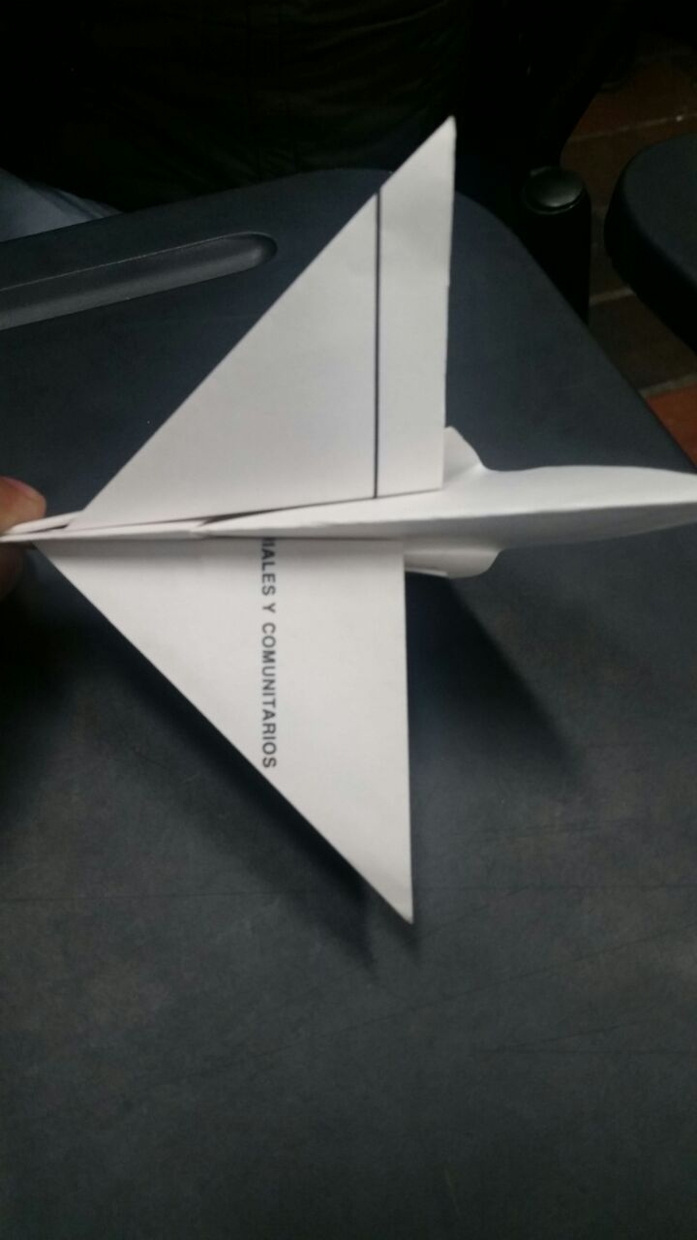
 | Imagen

Prueba N° | 2
Descripcion: | Se verifica simetria en el avión 2

 | 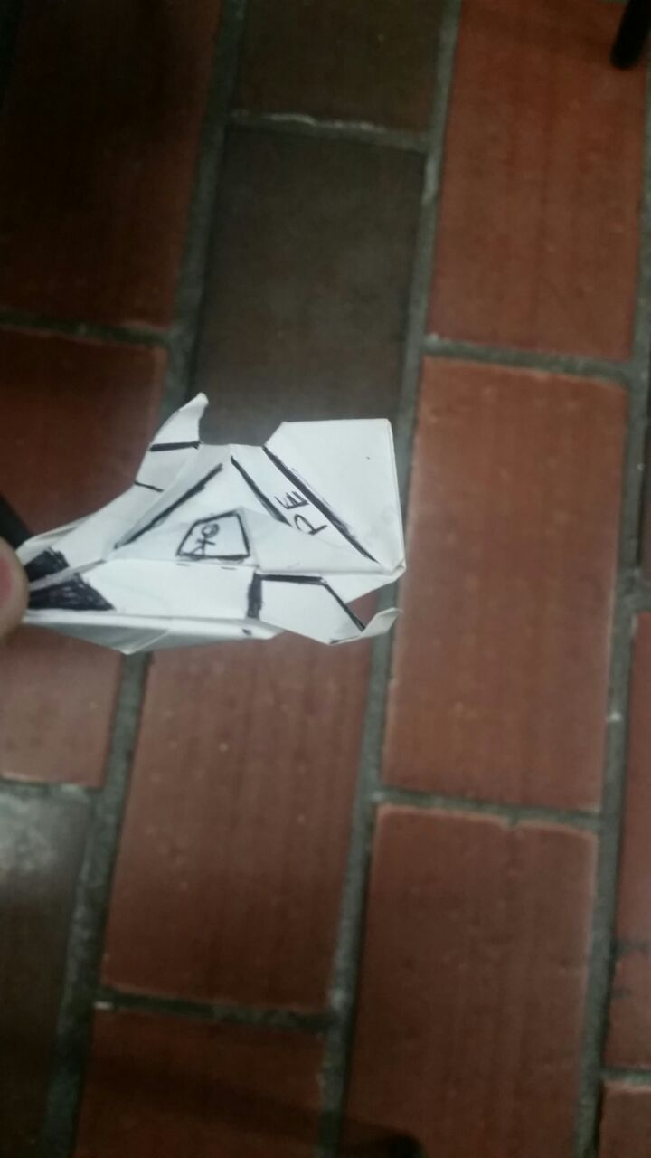 Imagen

